Hoja 3
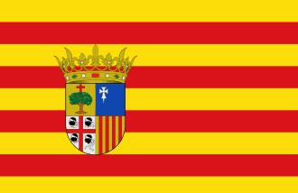
POBLACIÓN DE ARAGÓN EN 2013

Edad | Hombres | Mujeres | Total
0 a 9 | 65,636 | 62,431 | 128,067
10 a 19 | 60,839 | 57,037 | 117,876
20 a 29 | 74,930 | 71,642 | 146,572
30 a 39 | 112,530 | 102,269 | 214,799
40 a 49 | 110,586 | 102,572 | 213,158
50 a 59 | 91,056 | 89,068 | 180,124
60 a 69 | 68,921 | 72,800 | 141,721
70 a 79 | 49,194 | 59,582 | 108,776
80 a 89 | 31,722 | 48,478 | 80,200
90 y más | 4,573 | 11,284 | 15,857
TOTAL: | 669,987 | 677,163 | 1,347,150

